Pivot
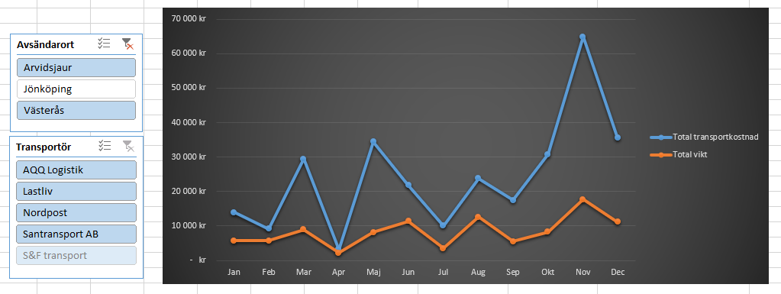
Om du med hjälp av dina utsnitt väljer att endast visa datapunkter transportören Santransport AB i diagrammet, hur många kategorier visas på diagrammets x-axel?
If, using your sections, you choose to only show data points for the carrier Santransport AB in the diagram, how many categories are displayed on the x-axis of the diagram?
Transportdata 2018

Uppgift: | Nedan ser du en pivottabell samt en skärmdump med ett pivotdiagram tillsammans med två utsnitt som skapats för pivottabellen i fråga. Din uppgift är att själv skapa ett pivotdiagram och sedan formatera det så att det ser ut som diagrammet på bilden.
 | Below you will see a pivot table as well as a screenshot of a pivot chart along with two slices created for the pivot table in question. Your task is to create a pivot chart yourself and then format it so that it looks like the chart in the picture.

Månad | Total transportkostnad | Total vikt
Mar | 16,504 kr | 4,772
Apr | 10,317 kr | 1,890
Nov | 2,345 kr | 1,114
Grand Total | 29,166 kr | 7,775

 |  |  | Row Labels
 |  |  | Jan
 |  |  | Feb
 |  |  | Mar
 |  |  | Apr
 |  |  | Jun
 |  |  | Jul
 |  |  | Aug
 |  |  | Sep
 |  |  | Nov
 |  |  | Dec
 |  |  | Grand Total
 |  |  | Maj
 |  |  | Okt
 |  |  | Grand Total

